关系图
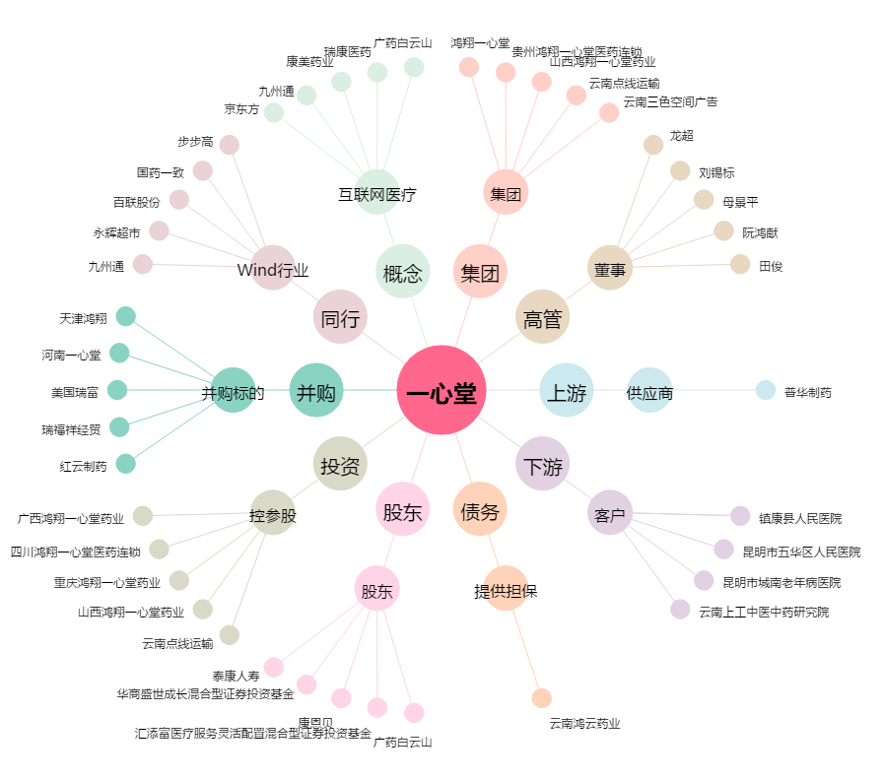
一心堂[002727.SZ] - 关系概览图

